No.17
WEBサイト
HPサイト
yahoo

アプリの1画面
ＢｉｚＸ http bizx

 | http bizx申請

API

No.29
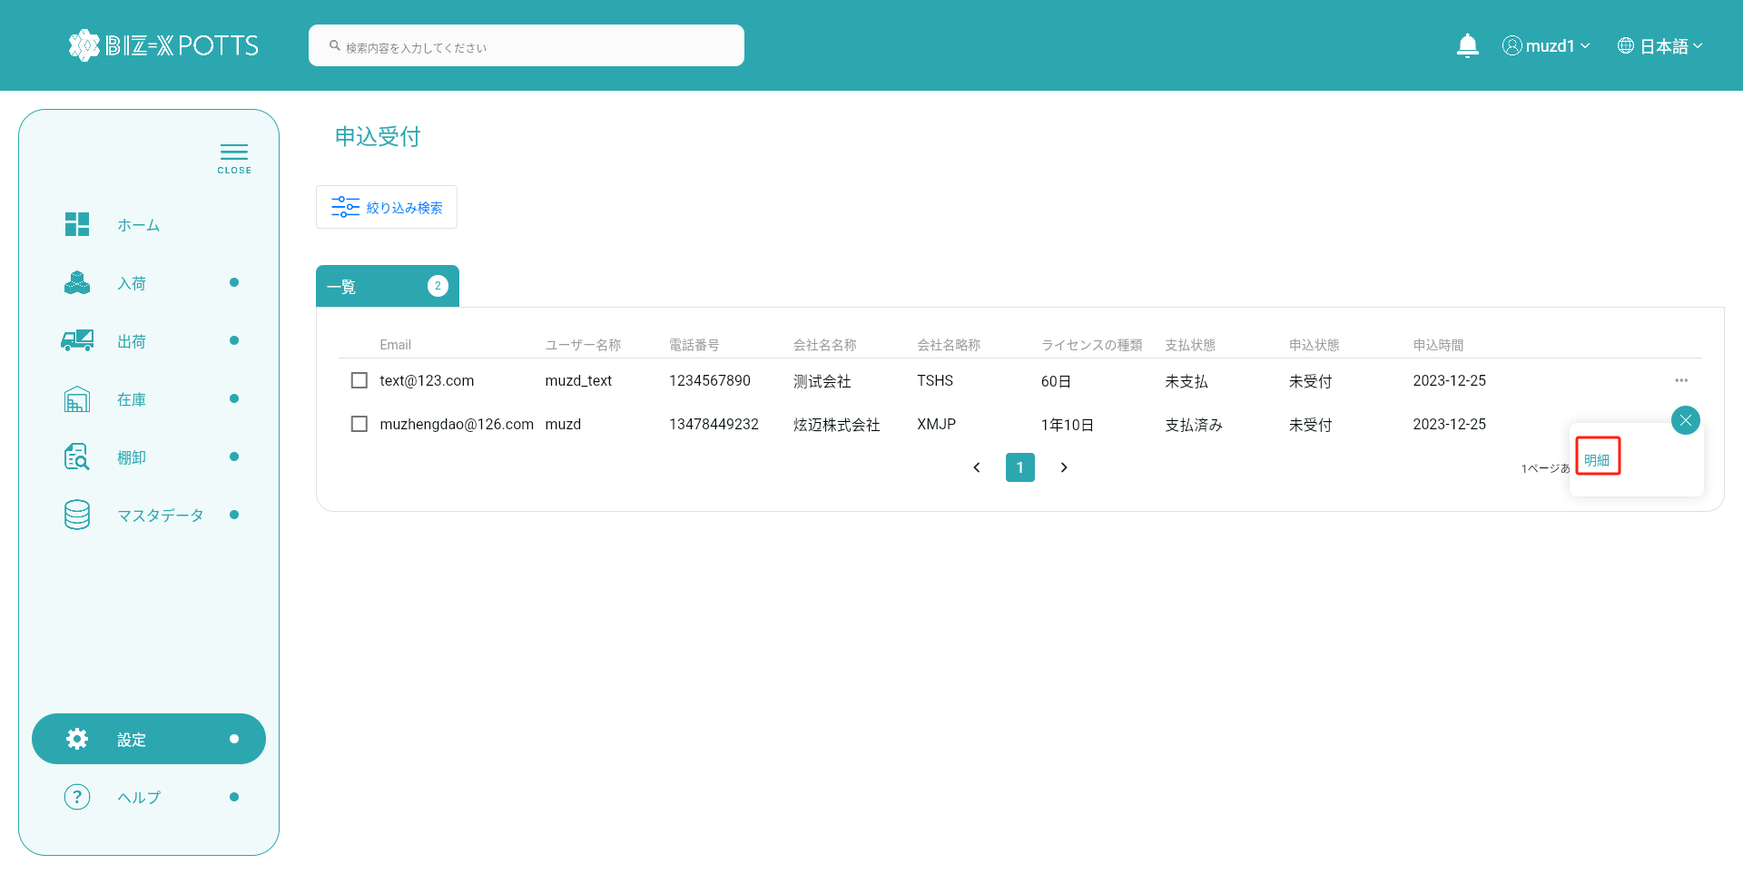
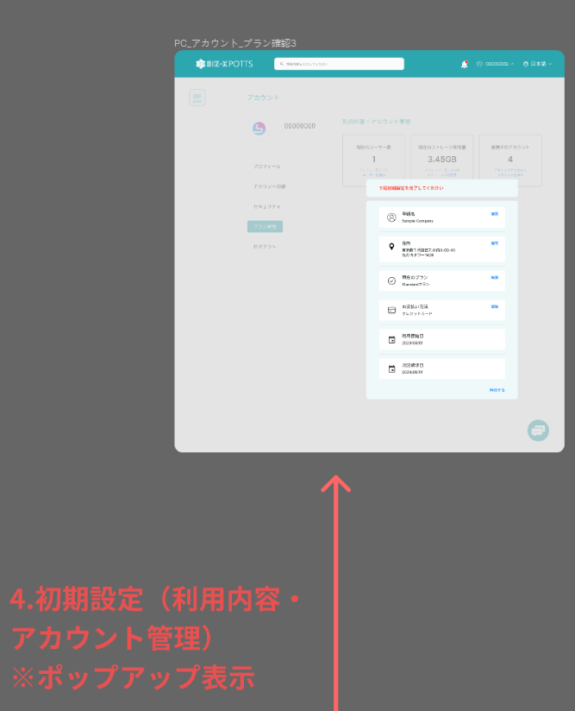
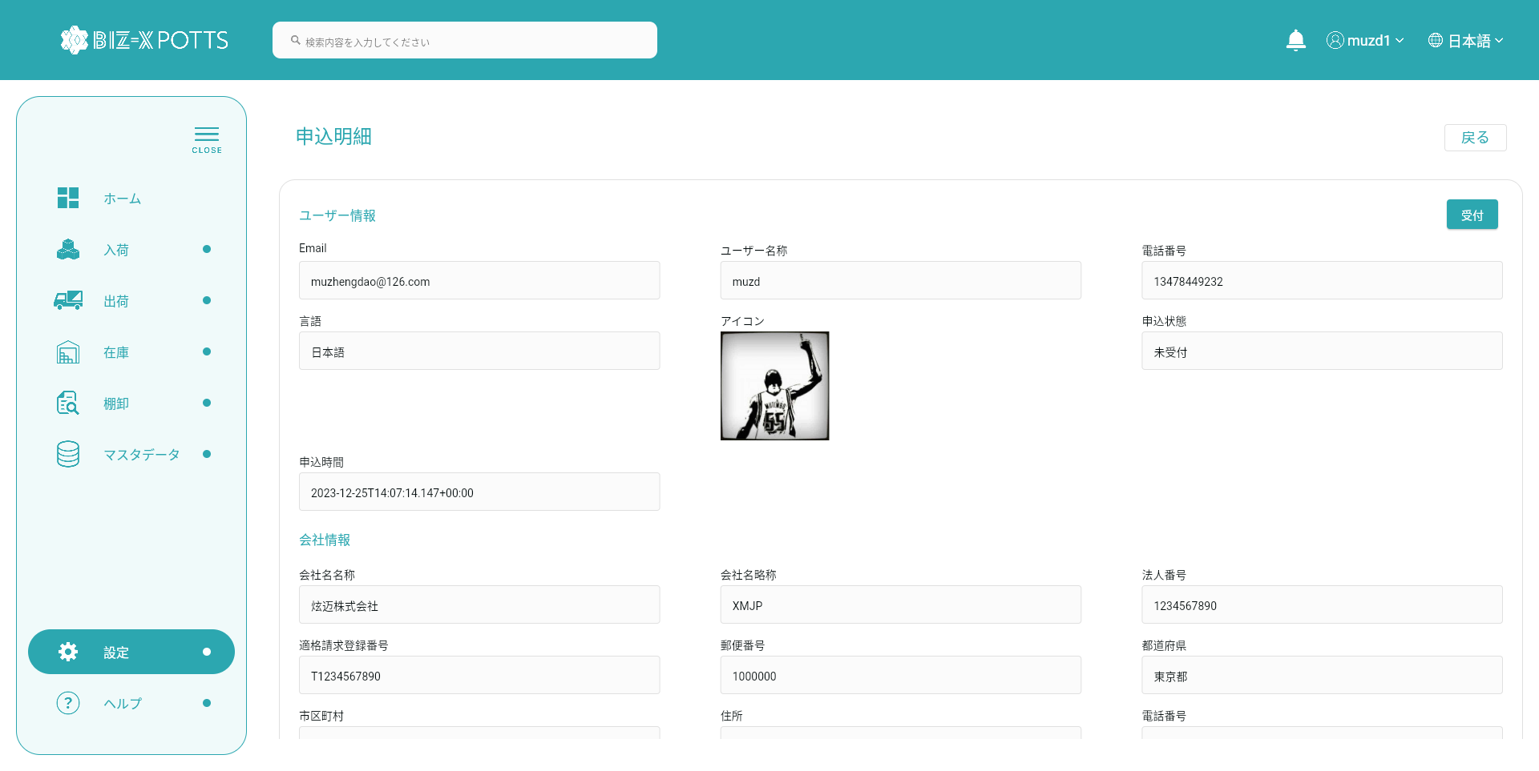
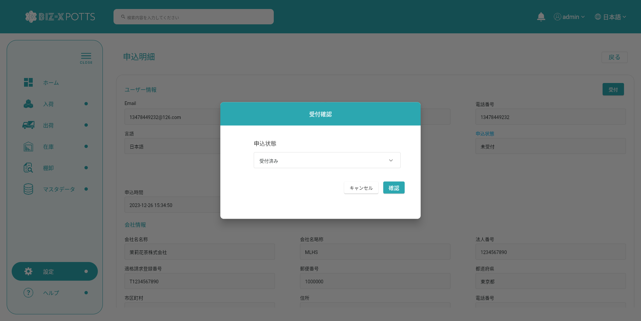

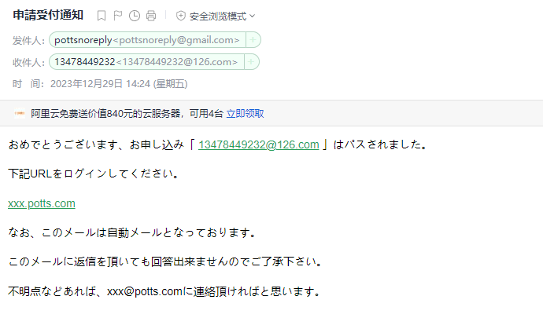
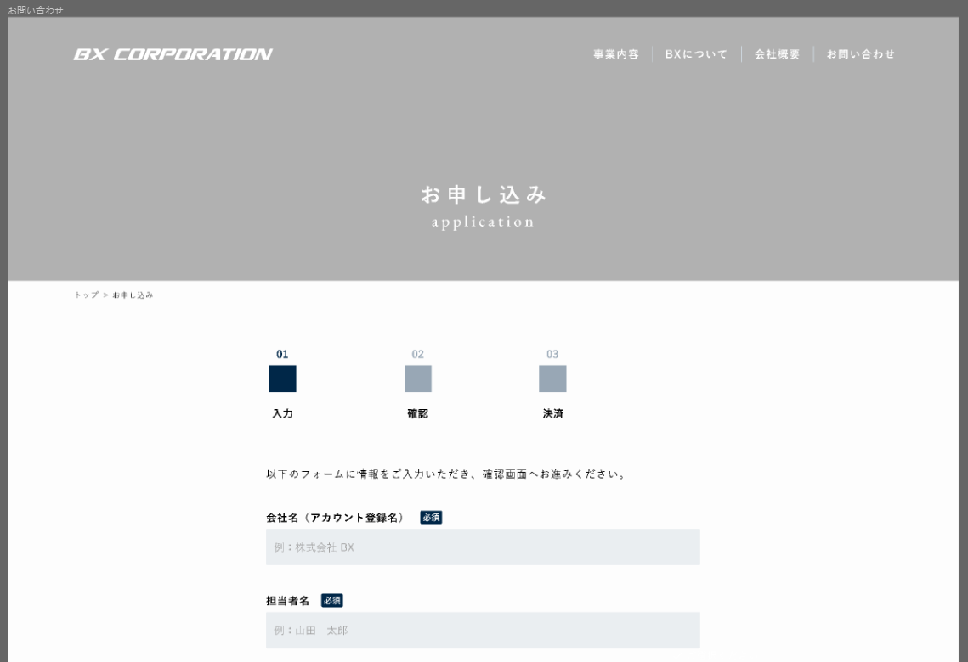
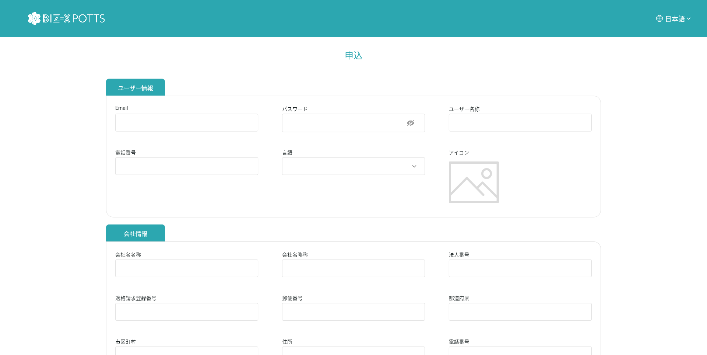
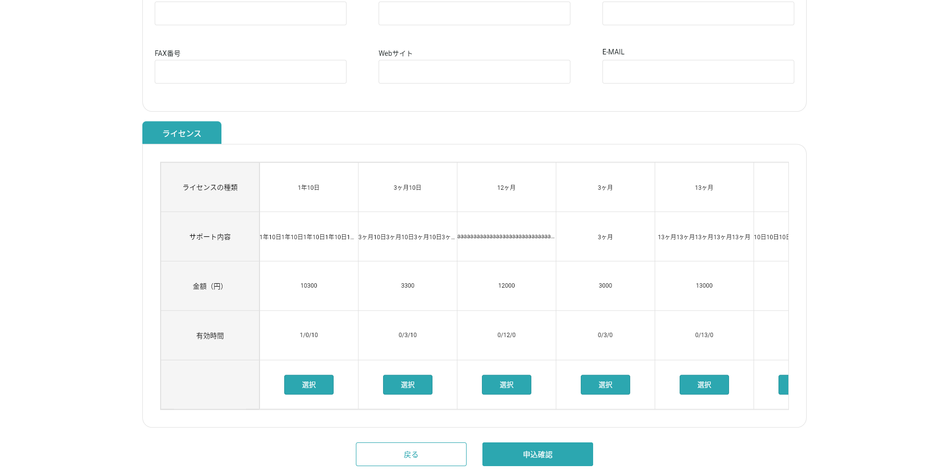

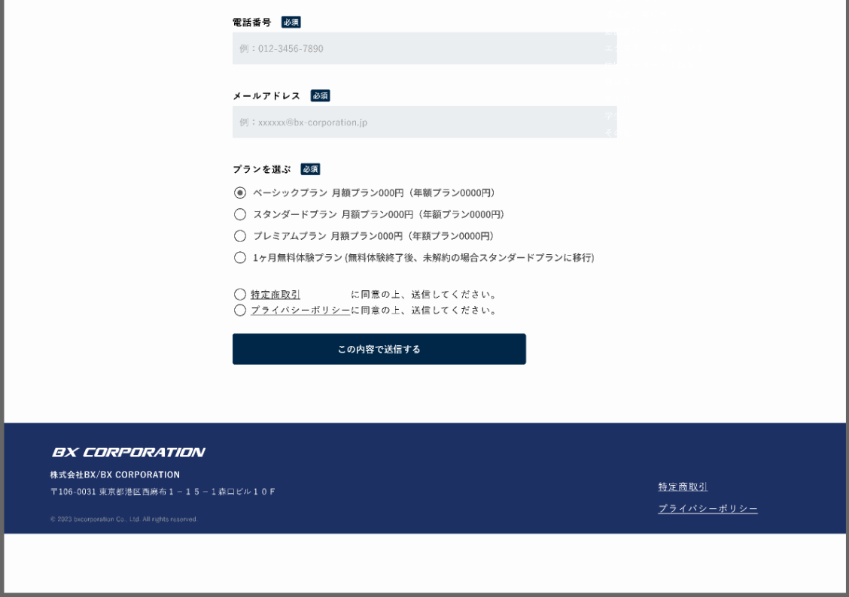

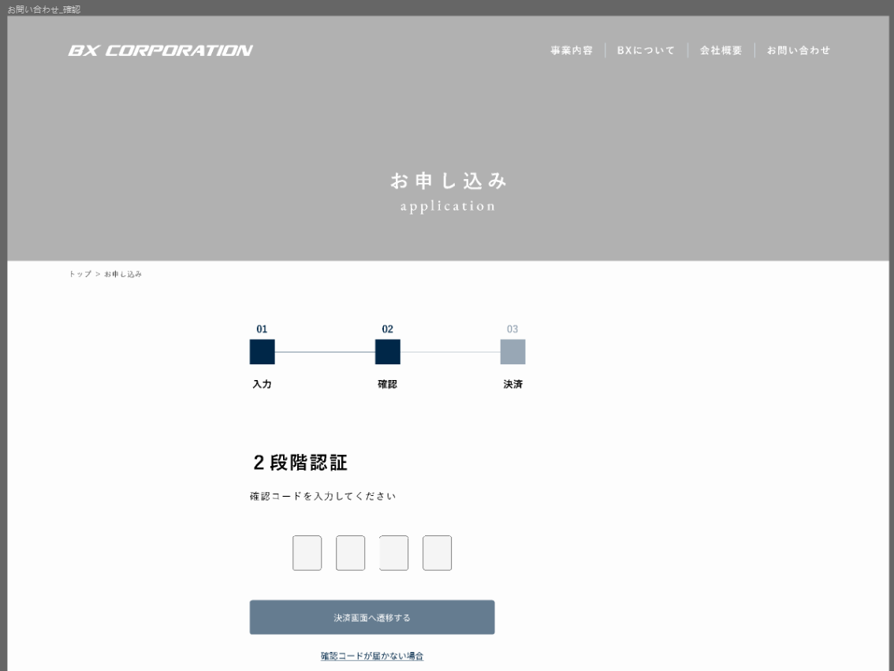

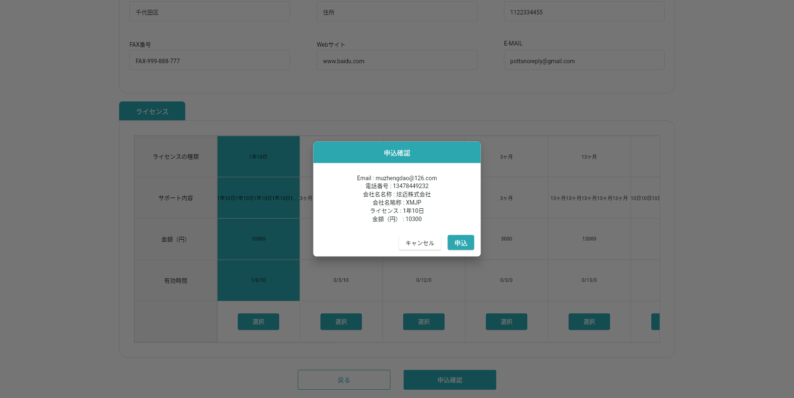

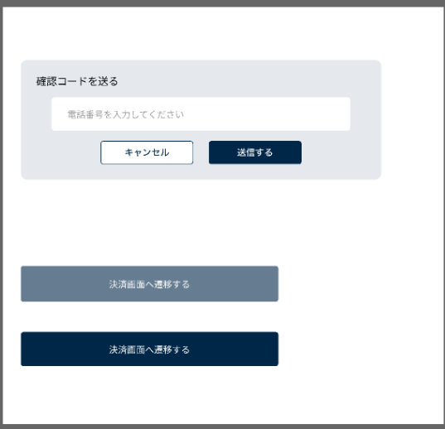

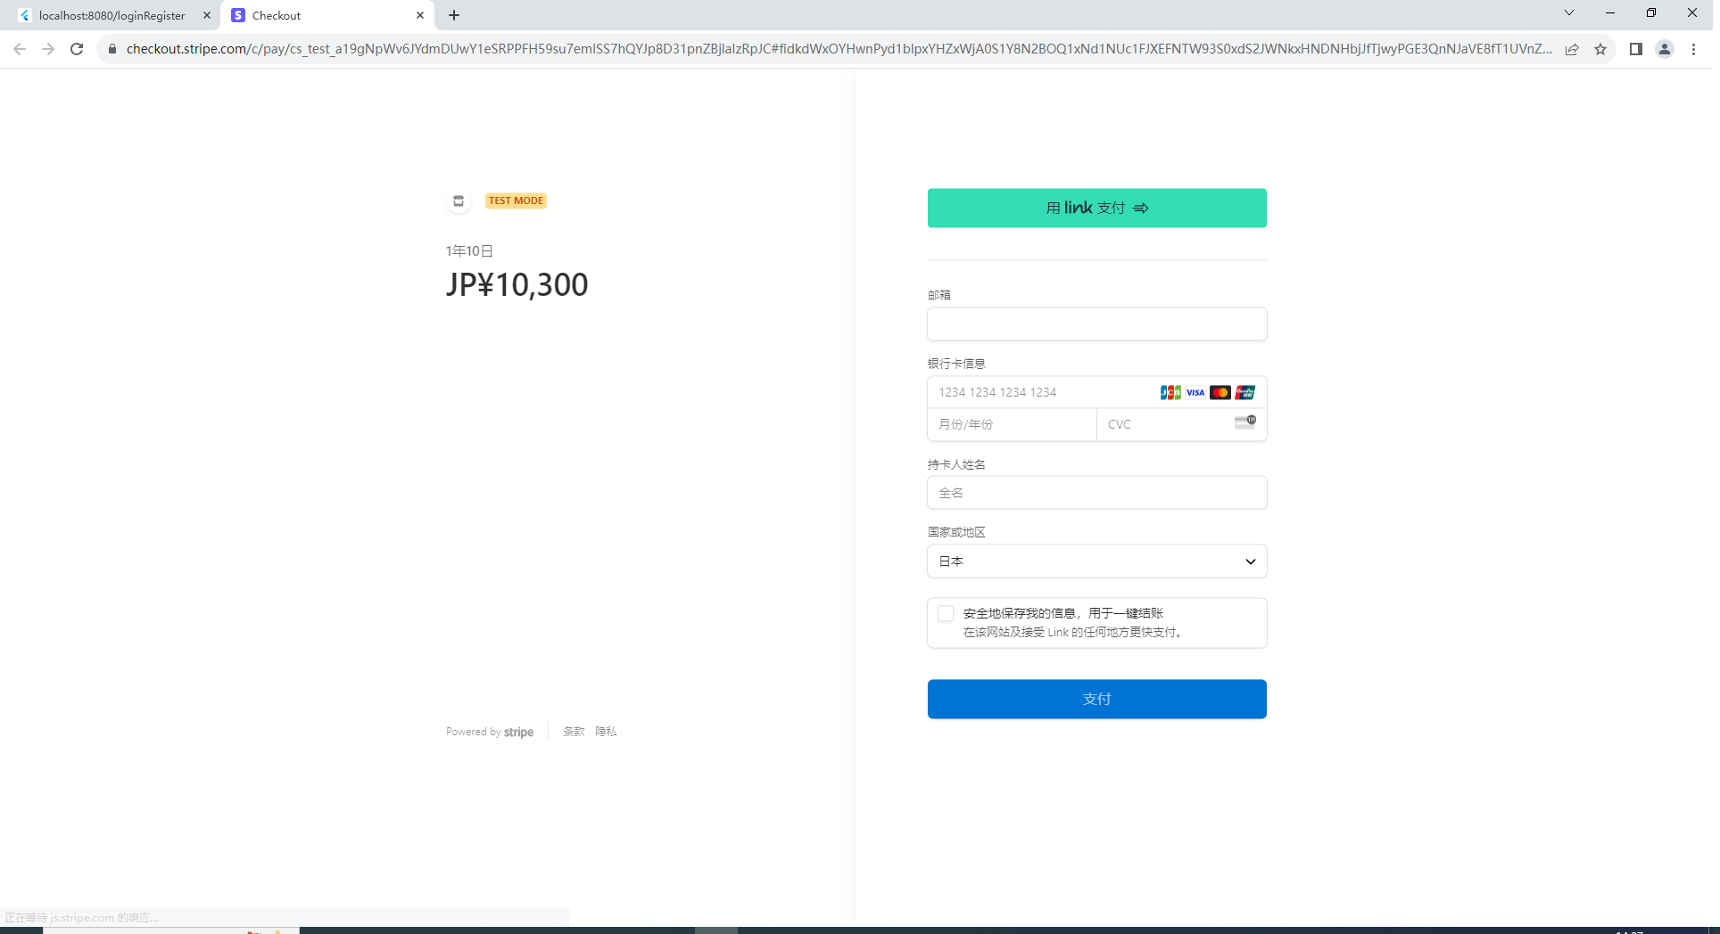



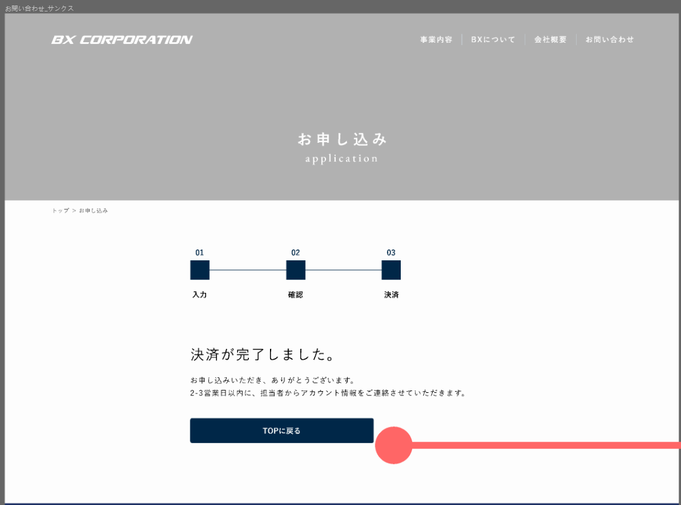





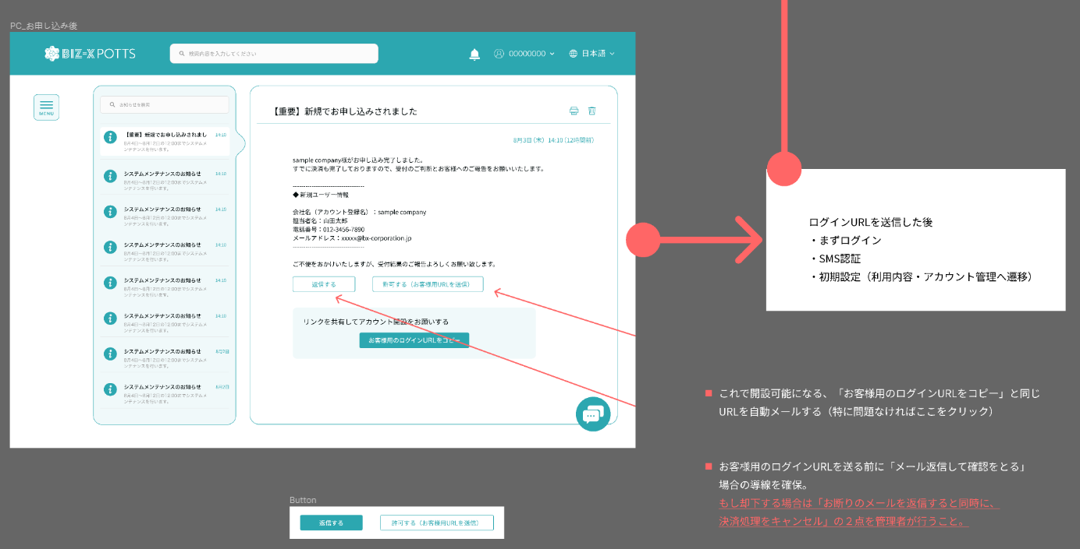

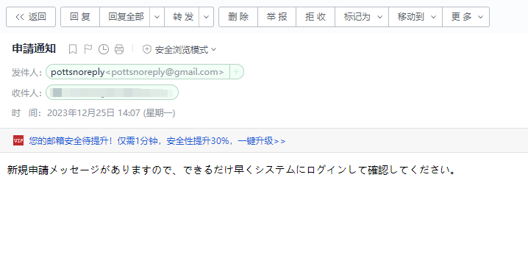

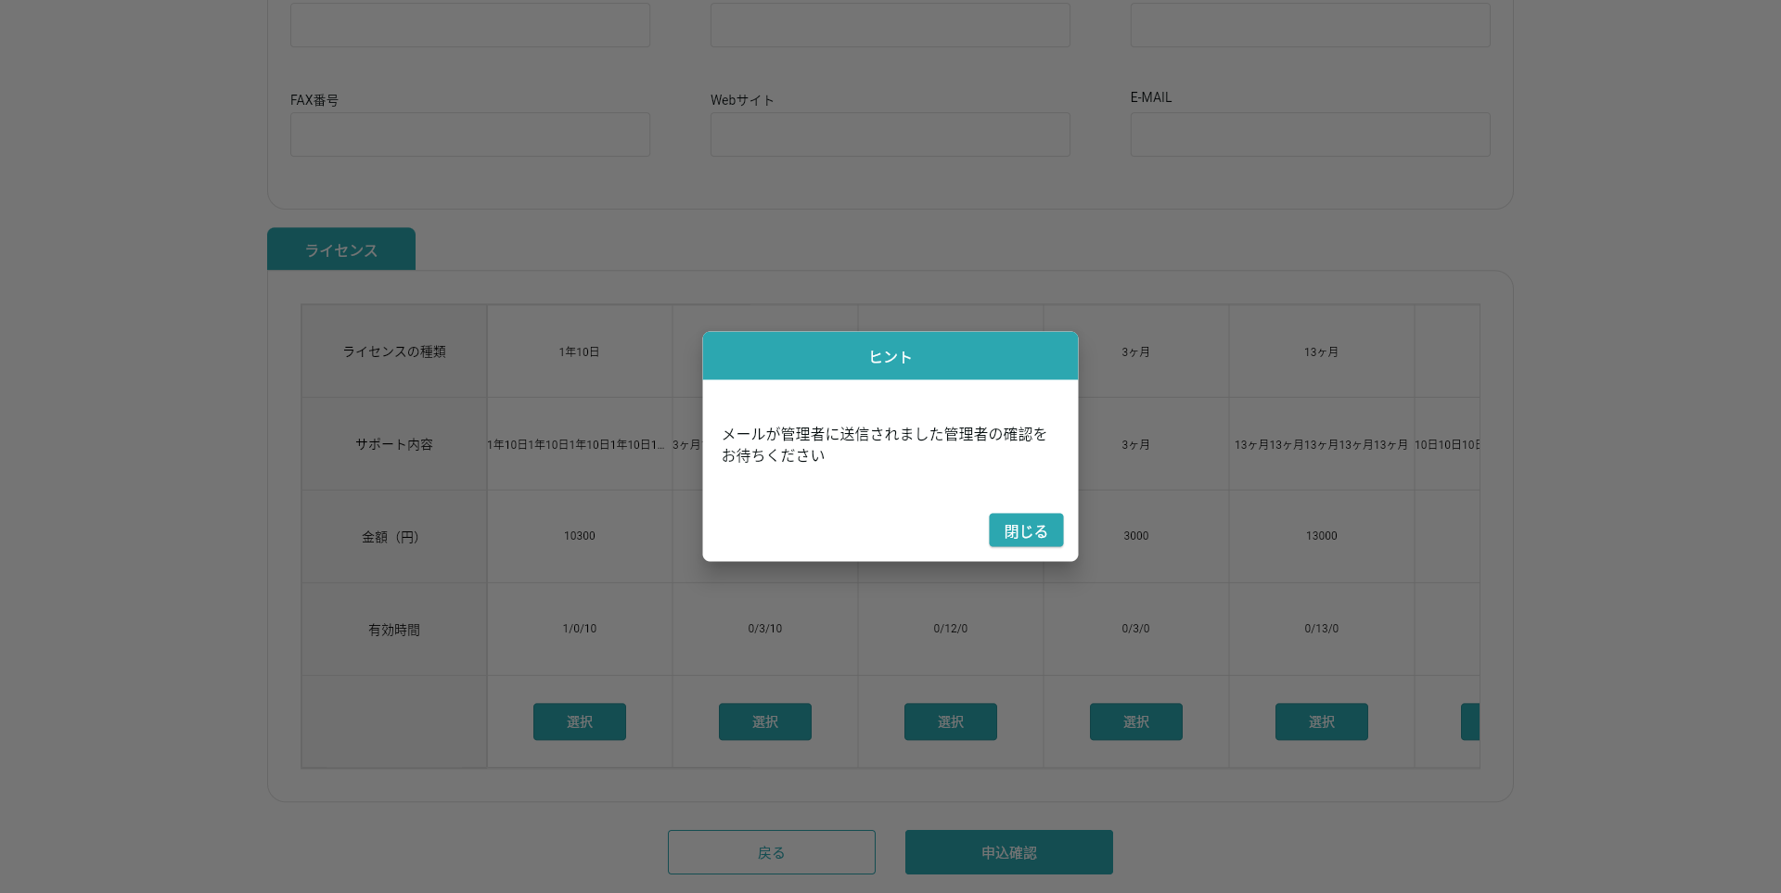

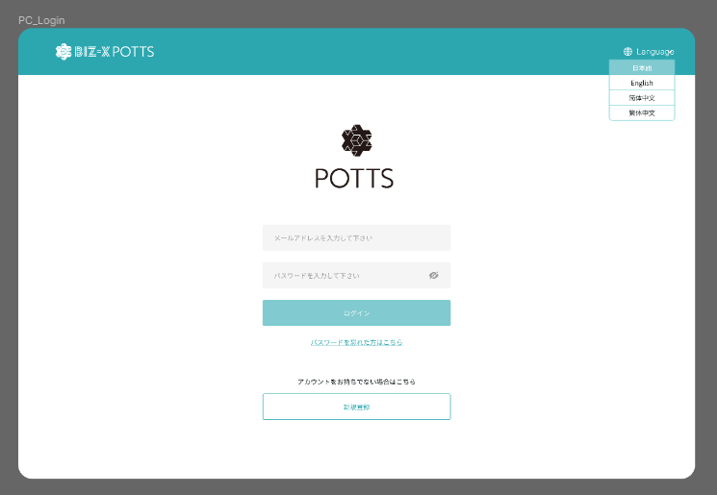

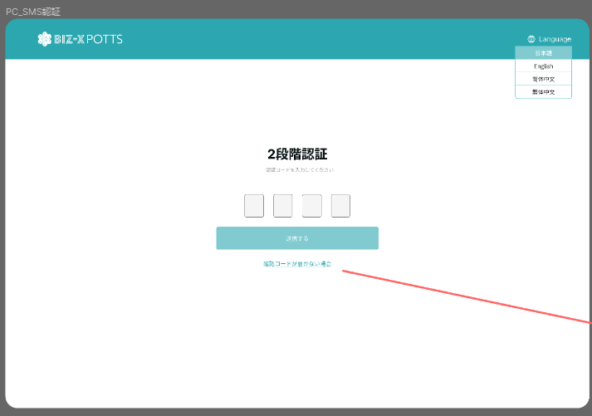

申込受付

No.30
リンクはありますが、リンク先を教えていただければと思います。

特定商取引、プライバシーポリシーは、ウェブページだと思いますが、内容をご提供ください。

NO.33
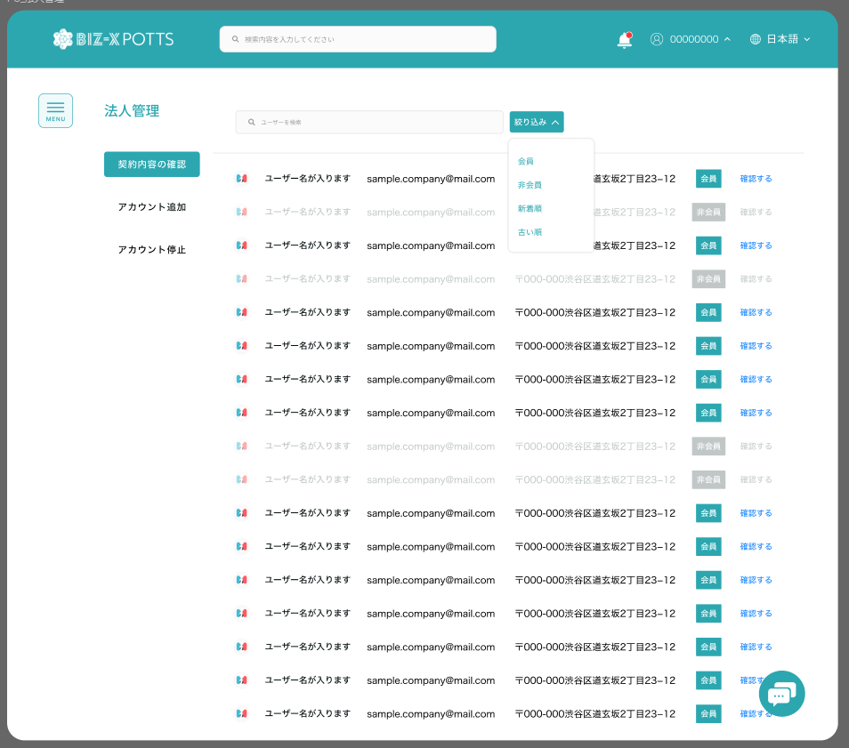

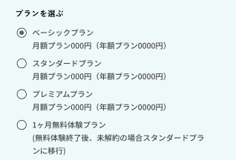

無料体験というものですか。

No.34
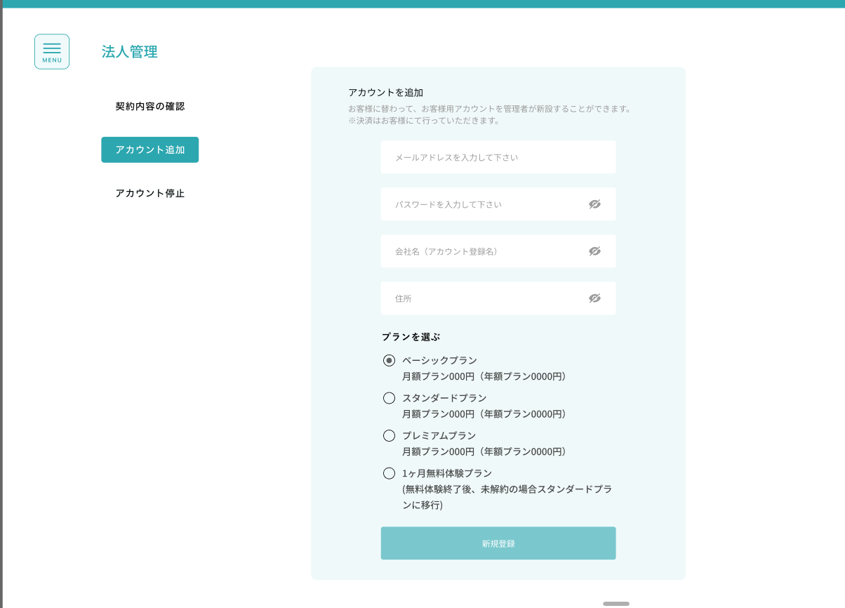

No.35
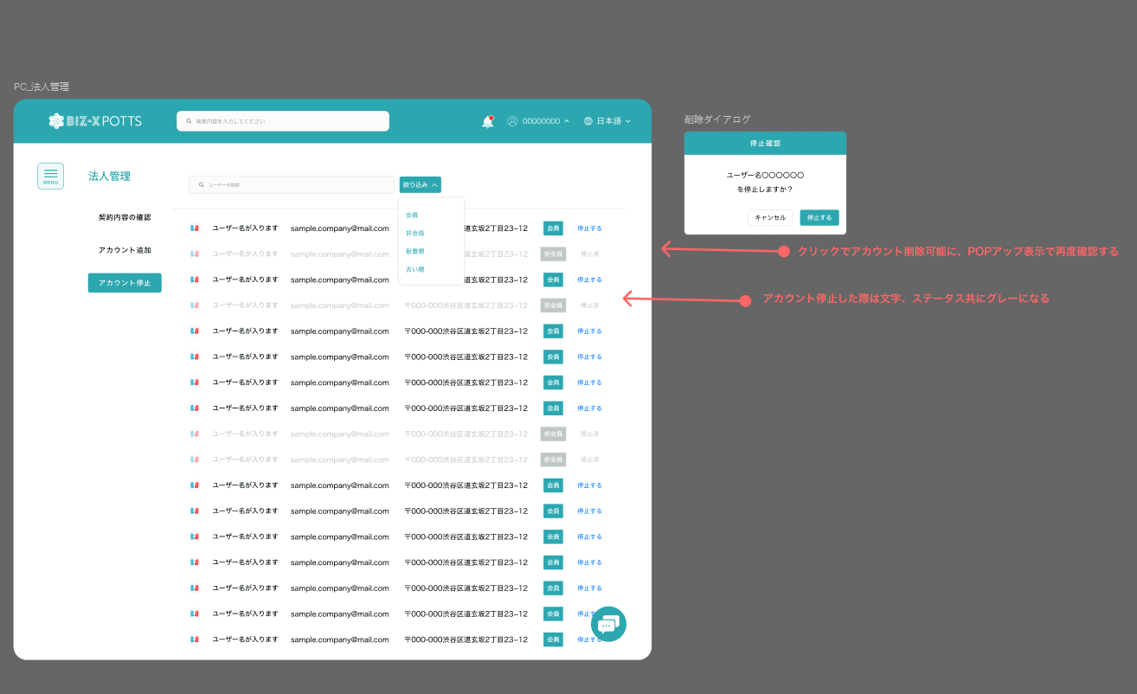

No.36
要件定義書 |  |  |  |  |  | お客様名 | プロジェクト名 | 登録日付 |  |  | 更新日付
 |  |  |  |  |  |  | 事業再構築
13-16）ライセンス管理・課金方法 |  |  |  |  |  | システム名 | サブシステム名 | 登録担当者 |  |  | 更新担当者
 |  |  |  |  |  | BIZ-X POTTS

 | 13-16-1）ライセンス管理・課金方法

 |  | ■ライセンスの種類


 |  |  | 種類（3ユーザー） |  |  | できる事 |  |  |  | 追加ユーザー単価
 |  |  | 小（19.800円/月）$165 |  |  | 出荷系業務機能、出荷系マスタの登録、更新、及び関連帳票出力が可能 |  |  |  | @1,000円/月($9)
 |  |  | 小（19.800円/月）$165 |  |  | 入荷系業務機能、入荷系マスタの登録、更新、及び関連帳票出力が可能 |  |  |  | @1,000円/月($9)
 |  |  | 小（19.800円/月）$165 |  |  | 在庫系業務機能、在庫系マスタの登録、更新、及び関連帳票出力が可能 |  |  |  | @1,000円/月($9)
 |  |  | 中（29,800円/月）$249 |  |  | 出荷・入荷系業務機能、出荷・入荷系マスタの登録、更新、及び帳票出力が可能 |  |  |  | @2,000円/月($18)
 |  |  | 中（29,800円/月）$249 |  |  | 出荷・在庫系業務機能、出荷・在庫系マスタの登録、更新、及び帳票出力が可能 |  |  |  | @2,000円/月($18)
 |  |  | 中（29,800円/月）$249 |  |  | 入荷・在庫系業務機能、入荷・在庫系マスタの登録、更新、及び帳票出力が可能 |  |  |  | @2,000円/月($18)
 |  |  | 大（39,800円/月）$333 |  |  | 全業務機能、全マスタの登録、更新、及び帳票出力が可能 |  |  |  | @3,000円/月($27)
 |  |  | 連携オプション （19,800円/月）$165 |  |  | 上位（基幹系）システム、会計システムとのデータ連携をサポート |  |  |  | -
 |  |  | 文書管理オプション （29,800円/月）$249 |  |  | ファイリング可能画面でのファイル保管をサポート |  |  |  | -
 |  |  | 取引先公開オプション （19,800円/月）$165 |  |  | 取引先への在庫情報公開をサポート |  |  |  | -

 |  | ■ライセンスの付与
 |  |  | 運営側の法人管理にて取得ライセンスの情報を保持します

 |  | ■課金方法

 |  |  | ・上記ライセンス月額固定料金

 |  |  | ・従量課金（月使用データ量）

 |  |  |  | 種類 | できる事 |  |  |  | 単価
 |  |  |  | 無償 | DB容量：0.5G、DBDL2G：、ストレージ：4G、ストレージDL：5G |  |  |  | @0円/月
 |  |  |  | 小 | DB容量：1G、DBDL５G：、ストレージ：10G、ストレージDL：20G |  |  |  | @5,000円/月($42)
 |  |  |  | 中 | DB容量：4G、DBDL：20G、ストレージ：40G、ストレージDL：80G |  |  |  | @19,000円/月($159)
 |  |  |  | 大 | DB容量：20G、DBDL：100G、ストレージ：200G、ストレージDL：400G |  |  |  | @59,000円/月($498)
 |  |  |  | 無制限 | 無制限 |  |  |  | @148,000円/月($1234)

 |  |  | ・導入/運用コンサル（日本のみ）

 |  |  |  | 種類 | できる事 |  |  |  | 単価（旅費交通費は別）
 |  |  |  | 導入時コンサル | 導入までのオンサイト支援 |  |  |  | @120,000円/日
 |  |  |  | 運用コンサル | 運用時のオンサイトサポート |  |  |  | @100,000円/日
 |  |  |  | 解約時コンサル | 解約時のオンサイトサポート |  |  |  | @150,000円/日

